Inicio
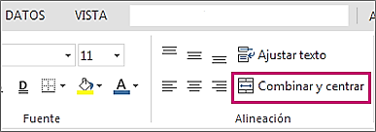

COMBINAR Y CENTRAR

